12石塚冬樹
埼玉県環境アドバイザー活動紹介個票 |  |  |  |  |  |  |  | 検索用一覧に戻る

名前 |  | ふりがな |  | 年代 | 所在市町村
石塚 冬樹 |  | いしづかふゆき |  | 70代 | 所沢市

顔写真又はイラスト |  | 活動状況の写真（1～２枚）
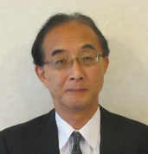 |  | 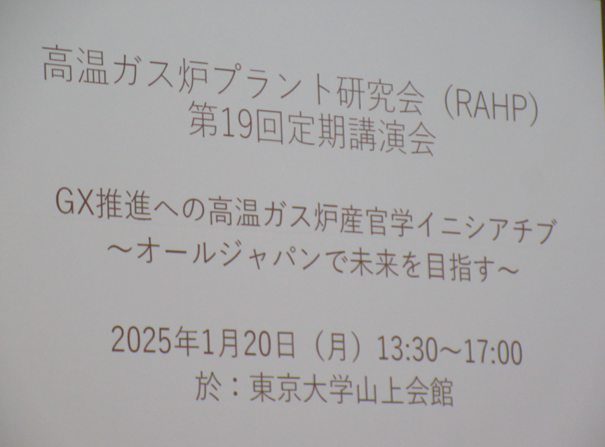 |  |  | 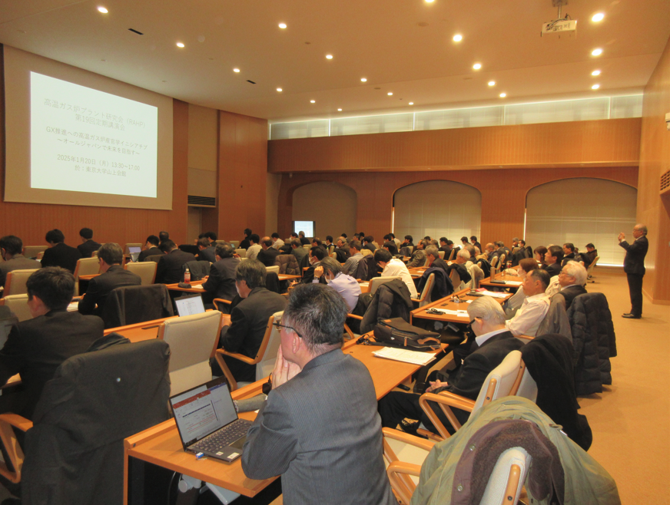

活動のPR |  | カーボンフリー水素製造システムの開発に取り組んでいます。

主な専門分野
（１） | 資源・エネルギー |  | プラント設計、化石燃料、再生可能エネルギー、原子力、省エネルギー
（２） | 産業 |  | 研究会運営

所有資格、経歴

所有資格 | 公害防止管理者大気１種、水質１種、指定建設業管理技術者（１級管工）、ISO14000審査員補、知財管理技能士
経歴 | 東京大学大学院、石川島播磨重工、日本総合研究所、日本大学・大学院
地域等での活動（複数記載可）
所属又は主催団体 |  |  | 団体や個人の活動紹介HP
高温ガス炉プラント研究会 |  |  | https://www.jae.or.jp/htgr/

環境学習指導可能エリア
全市町村対応可／地域限定 |  | ※ 地域限定の場合：市町村・地域名 |  |  |  | 具体的な場所がある場合
全市町村
講座スタイル（複数〇可） |  | 対象（複数〇可）
講義 | 体験活動 | 未就学児 | 小学生 | 中学生 | 高校生 | 一般（大人） | 事業者
○ | - | - | - | ○ | ○ | ○ | ○

連絡先 |  |  |  | ※連絡先非公表の場合又は電話連絡を御希望の場合は、環境政策課 （０４８－８３０－３０１９）へお問い合わせください
MAIL | omonrahp@jcom.zaq.ne.jp
環境学習指導等の活動実績
全体 | 回数 | 環境学習への延べ参加人数
活動回数 | 9 | 220

主な活動実績の紹介 |  |  |  |  | ※１枚に収まる範囲で記載願います
年 月 | 活動内容（環境学習のテーマ） |  |  | 依頼団体 |  | 主な対象 | 参加人数
通年 計8回 | 高温ガス炉開発研究会 |  |  | 高温ガス炉プラント研究会 |  | 企業 | 120
１月 | 定期講演会（カーボンニュートラル関連） |  |  | 同上 |  | 企業・一般 | 100

以下は選択用の記載ですので、修正等は行わないでください

参照リスト
該当の有無 | ○ | ○
 | - | ×

年代 | 20代
 | 30代
 | 40代
 | 50代
 | 60代
 | 70代
 | 80代
 | 90代

活動エリア | 全市町村
 | 地域限定

主な専門分野 | 自然への愛着
 | 生態系・生物多様性
 | 水質
 | 川の再生活動
 | 大気
 | 地質
 | 地球温暖化
 | 資源・エネルギー
 | 産業
 | 消費生活・衣食住
 | 公害・化学物質
 | ３Ｒ
 | SDGs

日付 | 1月
 | 2月
 | 3月
 | 4月
 | 5月
 | 6月
 | 7月
 | 8月
 | 9月
 | 10月
 | 11月
 | 12月

34神谷安友
埼玉県環境アドバイザー活動紹介個票 |  |  |  |  |  |  |  | 検索用一覧に戻る

名前 |  | ふりがな |  | 年代 | 所在市町村
神谷 安友 |  | かみや やすとも |  | 80代 | さいたま市

顔写真又はイラスト |  | 活動状況の写真（1～２枚）
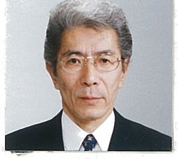

主な専門分野
（１） | 産業 |  | 環境法 環境法につき総論及び各論の概説
（２） | 産業 |  | 環境政策 事業者及び市民の環境対応についての指導

所有資格、経歴

所有資格 | 環境省登録 環境カウンセラー（事業者部門、市民部門）
経歴 | (社)日本能率協会マネジメントスクールにて主任講師として環境法及び法令順守体制に係る講座を担当する
地域等での活動（複数記載可）
所属又は主催団体 |  |  | 団体や個人の活動紹介HP
経営戦略研究所/(社)日本能率協会

環境学習指導可能エリア
全市町村対応可／地域限定 |  | ※ 地域限定の場合：市町村・地域名 |  |  |  | 具体的な場所がある場合
全市町村
講座スタイル（複数〇可） |  | 対象（複数〇可）
講義 | 体験活動 | 未就学児 | 小学生 | 中学生 | 高校生 | 一般（大人） | 事業者
○ |  |  |  | ○ | ○ | ○ | ○

連絡先 |  |  |  | ※連絡先非公表の場合又は電話連絡を御希望の場合は、環境政策課 （０４８－８３０－３０１９）へお問い合わせください
MAIL | y.kamiya@nifty.com
環境学習指導等の活動実績
全体 | 回数 | 環境学習への延べ参加人数
活動回数 | 20 | 600人

主な活動実績の紹介 |  |  |  |  | ※１枚に収まる範囲で記載願います
年 月 | 活動内容（環境学習のテーマ） |  |  | 依頼団体 |  | 主な対象 | 参加人数
2019年 2.5.7.9. 11.12月 | 環境法規制セミナー |  |  | (社）日本能率協会 |  | 企業の環境担当者 | 180人
1.3.7.9.10月 | コンプライアンスセミナー |  |  | (社）日本能率協会 |  | 企業の環境担当者 | 150人
10月 | 環境法規制研修 |  |  | 食品製造会社 |  | 企業の担当者 | 50人
9月 | 環境法規制研修 |  |  | 機械器具製造会社 |  | 企業の担当者 | 50人
8月 | コンプライアンス研修 |  |  | 紙加工品製造会社 |  | 企業の担当者 | 20人
5月 | 環境法規制研修 |  |  | 電気機器製造会社 |  | 企業の担当者 | 30人
3月 | 環境法規制研修 |  |  | 容器包装製造会社 |  | 企業の担当者 | 50人
2月 | 環境法規制研修 |  |  | 自動車製造会社 |  | 企業の担当者 | 100人
 | その他企業や各種団体等における環境経営指導及び、小中学校や大学等における環境政策指導あります

以下は選択用の記載ですので、修正等は行わないでください

参照リスト
該当の有無 | ○ | ○
 | - | ×

年代 | 20代
 | 30代
 | 40代
 | 50代
 | 60代
 | 70代
 | 80代
 | 90代

活動エリア | 全市町村
 | 地域限定

主な専門分野 | 自然への愛着
 | 生態系・生物多様性
 | 水質
 | 川の再生活動
 | 大気
 | 地質
 | 地球温暖化
 | 資源・エネルギー
 | 産業
 | 消費生活・衣食住
 | 公害・化学物質
 | ３Ｒ
 | SDGs

日付 | 1月
 | 2月
 | 3月
 | 4月
 | 5月
 | 6月
 | 7月
 | 8月
 | 9月
 | 10月
 | 11月
 | 12月

55塩原渉
埼玉県環境アドバイザー活動紹介個票 |  |  |  |  |  |  |  | 検索用一覧に戻る

名前 |  | ふりがな |  | 年代 | 所在市町村
塩原 渉 |  | しおばら わたる |  | 70代 | 本庄市

顔写真又はイラスト |  | 活動状況の写真（1～２枚）
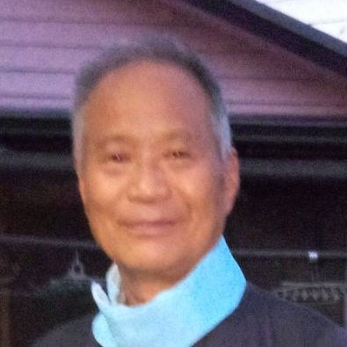 |  | 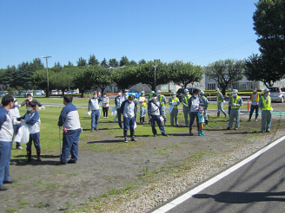 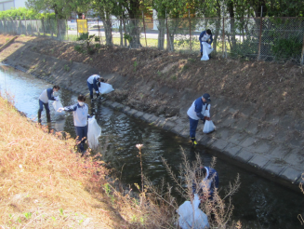

主な専門分野
（１） | 公害・化学物質 |  | 身の周りの化学物質と水質保全の改善指導と解説
（２） | 産業 |  | 省エネ、公害、３Ｒなどの改善指導と解説

所有資格、経歴

所有資格 | 水質公害防止管理者、エネルギー管理士（熱）、特定化学物質等作業主任者、酸素欠乏作業主任者
経歴 | 元事業所内ＩＳＯ環境管理担当、事業所近隣地域の河川清掃22年、地元自治会河川浄化活動推進委員
地域等での活動（複数記載可）
所属又は主催団体 |  |  | 団体や個人の活動紹介HP
本庄市自治会連合会、元小山川浄化活動推進委員会

環境学習指導可能エリア
全市町村対応可／地域限定 |  | ※ 地域限定の場合：市町村・地域名 |  |  |  | 具体的な場所がある場合
地域限定 |  | 県北部市町村
講座スタイル（複数〇可） |  | 対象（複数〇可）
講義 | 体験活動 | 未就学児 | 小学生 | 中学生 | 高校生 | 一般（大人） | 事業者

連絡先 |  |  |  | ※連絡先非公表の場合又は電話連絡を御希望の場合は、環境政策課 （０４８－８３０－３０１９）へお問い合わせください
MAIL | gbxqw632@hotmail.co.jp
環境学習指導等の活動実績
 | 回数 | 環境学習への延べ参加人数
令和５年 | １３回 | ２５１人

主な活動実績の紹介 |  |  |  |  | ※１枚に収まる範囲で記載願います
年 月 | 活動内容（環境学習のテーマ） |  |  | 依頼団体 |  | 主な対象 | 参加人数
2023/12 | 浄水工場の見学会 |  |  | 市民活動会 |  | 一般市民 | 17
2023/12 | 地元自治会資源回収 |  |  | 自治会 |  | 一般市民 | 45
2023/1１ | 地元小河川の清掃 |  |  | 自治会 |  | 一般市民 | 15
2023/10 | 事業所近隣河川ごみ掃除 |  |  | 事業所 |  | 事業所関係者 | 60
2023/10 | 事業所劣化配管の更新対応 |  |  | 民間企業 |  | 設備関係者及び環境担当者 | 5
2023/9 | 事業所タンクの省エネ対応 |  |  | 民間企業 |  | 設備関係者 | 7
2023/8 | 事業所用水供給ポンプの減台省エネ対応 |  |  | 民間企業 |  | 設備関係者 | 5
2023/8 | 事業所コンプレッサー省エネ対応 |  |  | 民間企業 |  | 設備関係者 | 7
2023/7 | 金属乾燥炉の省エネ、排ガス改善対応 |  |  | 民間企業 |  | 設備関係者 | 10
2023/5 | 地元市街地道路の花植え活動 |  |  | 自治会 |  | 一般市民 | 12
2023/5 | 事業所近隣河川ごみ掃除 |  |  | 事業所 |  | 事業所関係者 | 60
2023/4 | 省エネ全般対応 |  |  | 民間企業 |  | 設備関係者 | 4
2023/3 | 環境対策全般 |  |  | 民間企業 |  | 設備関係者 | 4

以下は選択用の記載ですので、修正等は行わないでください

参照リスト
該当の有無 | ○ | ○
 | - | ×

年代 | 20代
 | 30代
 | 40代
 | 50代
 | 60代
 | 70代
 | 80代
 | 90代

活動エリア | 全市町村
 | 地域限定

主な専門分野 | 自然への愛着
 | 生態系・生物多様性
 | 水質
 | 川の再生活動
 | 大気
 | 地質
 | 地球温暖化
 | 資源・エネルギー
 | 産業
 | 消費生活・衣食住
 | 公害・化学物質
 | ３Ｒ
 | SDGs

日付 | 1月
 | 2月
 | 3月
 | 4月
 | 5月
 | 6月
 | 7月
 | 8月
 | 9月
 | 10月
 | 11月
 | 12月

58清水榮治
埼玉県環境アドバイザー活動紹介個票 |  |  |  |  |  |  |  | 検索用一覧に戻る

名前 |  | ふりがな |  | 年代 | 所在市町村
清水 榮治 |  | しみず えいじ |  | 70代 | 上尾市

顔写真又はイラスト |  | 活動状況の写真（1～２枚）
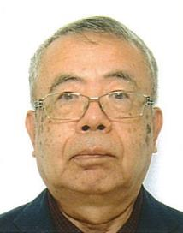

主な専門分野
（１） | 産業 |  | ISO9001の構築と運用
（２） | SDGs |  | ISO14001の構築と運用

所有資格、経歴

所有資格 | ISO9001主任審査員、ISO14001主任審査員
経歴 | ISO9001、ISO14001の審査を10年以上活動
地域等での活動（複数記載可）
所属又は主催団体 |  |  | 団体や個人の活動紹介HP
日本規格協会ソリューソンズ |  |  | http://www.jsa.or.jp
 |  |  | 日本規格協会ホームページ

環境学習指導可能エリア
全市町村対応可／地域限定 |  | ※ 地域限定の場合：市町村・地域名 |  |  |  | 具体的な場所がある場合
全市町村
講座スタイル（複数〇可） |  | 対象（複数〇可）
講義 | 体験活動 | 未就学児 | 小学生 | 中学生 | 高校生 | 一般（大人） | 事業者
○ | ○ |  |  |  | ○ | ○ | ○

連絡先 |  |  |  | ※連絡先非公表の場合又は電話連絡を御希望の場合は、環境政策課 （０４８－８３０－３０１９）へお問い合わせください
MAIL | shimizue@xa3.so-net.ne.jp
環境学習指導等の活動実績
全体 | 回数 | 環境学習への延べ参加人数
活動回数 | 5 | 830

主な活動実績の紹介 |  |  |  |  | ※１枚に収まる範囲で記載願います
年 月 | 活動内容（環境学習のテーマ） |  |  | 依頼団体 |  | 主な対象 | 参加人数
2024.1 | ISO14001の運用状況の審査 |  |  | ISO審査機関 |  | 金属加工メーカー | 100
2024.2 | ISO14001の運用状況の審査 |  |  | ISO審査機関 |  | 精密機械メーカー | 320
2024.5 | ISO14001の運用状況の審査 |  |  | ISO審査機関 |  | 精密機械メーカー | 80
2024.6 | ISO14001の運用状況の審査 |  |  | ISO審査機関 |  | 医薬品加工メーカー | 300
2024.7 | ISO14001の運用状況の審査 |  |  | ISO審査機関 |  | 電子部品販売 | 30

以下は選択用の記載ですので、修正等は行わないでください

参照リスト
該当の有無 | ○ | ○
 | - | ×

年代 | 20代
 | 30代
 | 40代
 | 50代
 | 60代
 | 70代
 | 80代
 | 90代

活動エリア | 全市町村
 | 地域限定

主な専門分野 | 自然への愛着
 | 生態系・生物多様性
 | 水質
 | 川の再生活動
 | 大気
 | 地質
 | 地球温暖化
 | 資源・エネルギー
 | 産業
 | 消費生活・衣食住
 | 公害・化学物質
 | ３Ｒ
 | SDGs

日付 | 1月
 | 2月
 | 3月
 | 4月
 | 5月
 | 6月
 | 7月
 | 8月
 | 9月
 | 10月
 | 11月
 | 12月

66瀬田惠之
埼玉県環境アドバイザー活動紹介個票 |  |  |  |  |  |  |  | 検索用一覧に戻る

名前 |  | ふりがな |  | 年代 | 所在市町村
瀨田 惠之 |  | せた しげゆき |  | 70代 | 越谷市

顔写真又はイラスト |  | 活動状況の写真（1～２枚）
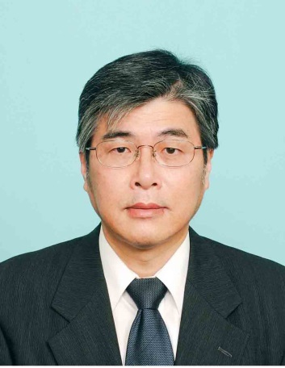

活動のPR |  | リサイクル関係団体相互の連絡会活動および草加市内での環境推進・環境保全活動

主な専門分野
（１） | 産業 |  | 環境アセスメント
（２） | 消費生活・衣食住 |  | 景観に配慮したまちづくり

所有資格、経歴

所有資格 | 博士（工学）、環境カウンセラー（事業者部門）、環境計量士、一級建築士
経歴 | 埼玉県環境アドバイザー、川の国アドバイザー、草加市環境審議会（会長）、草加市開発事業等審査会（会長）、大手建設会社にて環境関連分野で30年以上の実務経験
地域等での活動（複数記載可）
所属又は主催団体 |  |  | 団体や個人の活動紹介HP
ＮＰＯ法人 埼玉エコ・リサイクル連絡会、 草加環境推進協議会 |  |  | http://www.townnavi.info/eco-risa/

環境学習指導可能エリア
全市町村対応可／地域限定 |  | ※ 地域限定の場合：市町村・地域名 |  |  |  | 具体的な場所がある場合
全市町村
講座スタイル（複数〇可） |  | 対象（複数〇可）
講義 | 体験活動 | 未就学児 | 小学生 | 中学生 | 高校生 | 一般（大人） | 事業者
○ | ○ | - | - | - | - | ○ | ○

連絡先 |  |  |  | ※連絡先非公表の場合又は電話連絡を御希望の場合は、環境政策課 （０４８－８３０－３０１９）へお問い合わせください
MAIL | shigeyuki_seta@yahoo.co.jp
環境学習指導等の活動実績
全体 | 回数 | 環境学習への延べ参加人数
活動回数 | 3回 | 約54人

主な活動実績の紹介 |  |  |  |  | ※１枚に収まる範囲で記載願います
年 月 | 活動内容（環境学習のテーマ） |  |  | 依頼団体 |  | 主な対象 | 参加人数
令和5年9月 | 研修見学会（身近な発電施設として東埼玉資源環境組合第二工場ごみ処理施設、中川水循環センター（三郷市）） |  |  | ＮＰＯ法人埼玉エコ・リサイクル連絡会 |  | 大人 | 24人
令和5年10月 | 古綾瀬自然ひろば（ビオトープ）の維持管理活動（草刈り等） |  |  | 草加環境推進協議会 |  | 大人 | 約10名
令和6年2月 | 中川河川敷における絶滅危惧種であるノウルシの維持管理作業（草刈り、雑草の除去） |  |  | 草加環境推進協議会 |  | 大人 | 約20名

以下は選択用の記載ですので、修正等は行わないでください

参照リスト
該当の有無 | ○ | ○
 | - | ×

年代 | 20代
 | 30代
 | 40代
 | 50代
 | 60代
 | 70代
 | 80代
 | 90代

活動エリア | 全市町村
 | 地域限定

主な専門分野 | 自然への愛着
 | 生態系・生物多様性
 | 水質
 | 川の再生活動
 | 大気
 | 地質
 | 地球温暖化
 | 資源・エネルギー
 | 産業
 | 消費生活・衣食住
 | 公害・化学物質
 | ３Ｒ
 | SDGs

日付 | 1月
 | 2月
 | 3月
 | 4月
 | 5月
 | 6月
 | 7月
 | 8月
 | 9月
 | 10月
 | 11月
 | 12月

80中村章
埼玉県環境アドバイザー活動紹介個票 |  |  |  |  |  |  |  | 検索用一覧に戻る

名前 |  | ふりがな |  | 年代 | 所在市町村
中村 章 |  | なかむら あきら |  | 70代 | 富士見市

顔写真又はイラスト |  | 活動状況の写真（1～２枚）
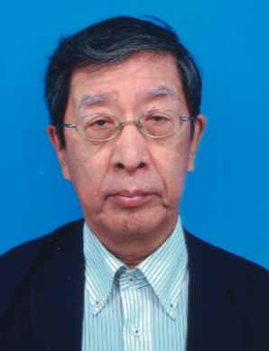 |  | 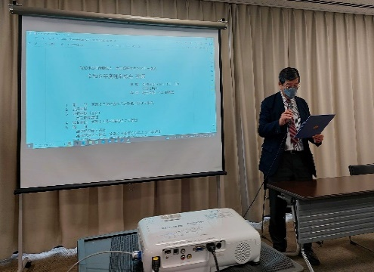 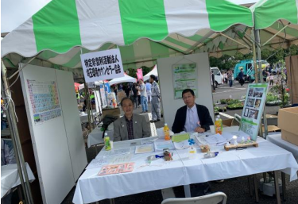

主な専門分野
（１） | 公害・化学物質 |  | 地域における環境影響評価等
（２） | 産業 |  | 環境マネジメントシステム

所有資格、経歴

所有資格 | 水質第2種公害防止管理者、騒音・振動関係公害防止管理者、廃棄物処理施設管理者、 過去にISO14001環境マネジメントシステム審査員保有
経歴 | 34年間本田技研工業(株)埼玉製作所を中心に設備管理課環境業務担当してきた。環境マネジメントしシステム構築 ・海外工場建設(オハイオ州アンナエンジン工場の拡張工事に伴うEPA届出、環境設備企画推進)
地域等での活動（複数記載可）
所属又は主催団体 |  |  | 団体や個人の活動紹介HP
埼玉環境カウンセラー協会 |  |  | 埼玉環境カウンセラー協会

環境学習指導可能エリア
全市町村対応可／地域限定 |  | ※ 地域限定の場合：市町村・地域名 |  |  |  | 具体的な場所がある場合
地域限定 |  | 県南地域
講座スタイル（複数〇可） |  | 対象（複数〇可）
講義 | 体験活動 | 未就学児 | 小学生 | 中学生 | 高校生 | 一般（大人） | 事業者
○ |  |  | ○ | ○ | ○ | ○ | ○

連絡先 |  |  |  | ※連絡先非公表の場合又は電話連絡を御希望の場合は、環境政策課 （０４８－８３０－３０１９）へお問い合わせください
MAIL | akira511513@gmail.com
...

94福田聖次
埼玉県環境アドバイザー活動紹介個票

名前 |  | ふりがな |  | 年代 | 所在市町村
福田 聖次 |  | ふくだ せいじ |  | 70代 | 蓮田市

顔写真又はイラスト |  | 活動状況の写真（1～２枚）
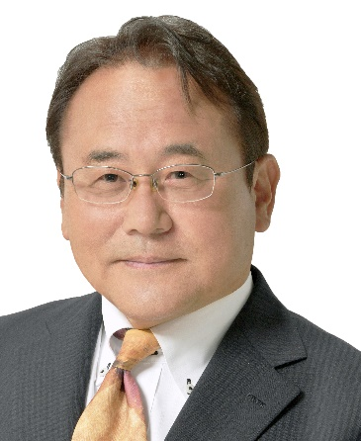 |  | 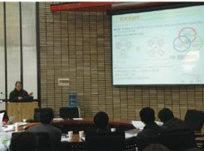 中国/瀋陽工科大学での【地球温暖 化対策のまちづくり＝瀋陽工科大学 にて低炭素地域づくりについて研究 発表

主な専門分野
（１） | 地球温暖化 |  | 低炭素自立都市研究
（２） | 産業 |  | 環境と街づくり

所有資格、経歴

所有資格 | 技術士（建設環境、都市及び地方計画）
経歴 | 建設コンサルタント（環境アセスメント、街づくり） 40年
地域等での活動（複数記載可）
...

116安國峰子
埼玉県環境アドバイザー活動紹介個票

名前 |  | ふりがな |  | 年代 | 所在市町村
安國 峰子 |  | やすくに みねこ |  | 70代 | 鴻巣市

顔写真又はイラスト |  | 活動状況の写真（1～２枚）
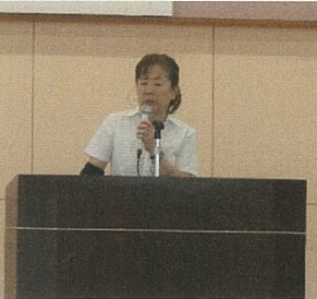 |  | 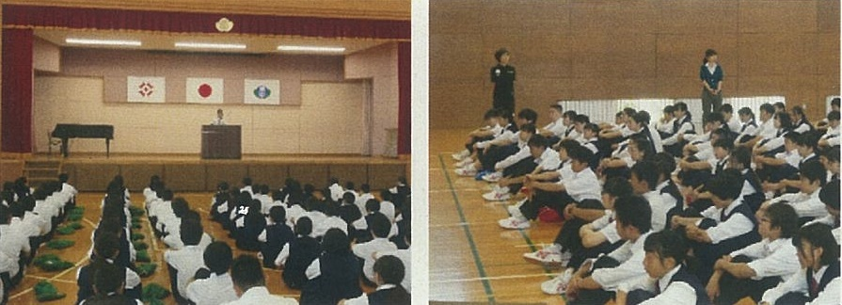

主な専門分野
（１） | 消費生活・衣食住 |  | 消費生活について 中学校家庭科担当教育分野
（２） | 産業 |  | 第一次産業復興のための活動 農業、工業、漁業政策振興のための啓発活動など

所有資格、経歴

所有資格 | 社会教育、福祉主事、児童指導員任用資格、中学校家庭・保健教諭
経歴 | 証券会社：総務、経理 中堅物流会社：総合事務 埼玉県総合教育センター：電話相談員、県警少年補導員
地域等での活動（複数記載可）
...

